Details Landingpage
 |  | Bitte tragen Sie alles ein, was auf Ihrer Landingpage erscheinen soll! |  |  | Was ist WeTransfer?
 |  | (Die Abbildung zeigt das zu füllende Layout.) |  |  | WeTransfer ist ein Dienstleister für den kostenlosen Datenversand bis zu einer Größe von 2 GB. Einfach die Daten hochladen, Empfänger-E-Mail-Adresse (verkaufen@unite.eu) sowie die eigene E-Mail-Adresse eintragen und abschicken.

 |  | Bitte übermitteln Sie alle Bilder per WeTransfer an verkaufen@unite.eu!
 |  | https://wetransfer.com/
 |  | (Nach Onlinegang steht Ihnen ein FTP-Zugang zur Verfügung.
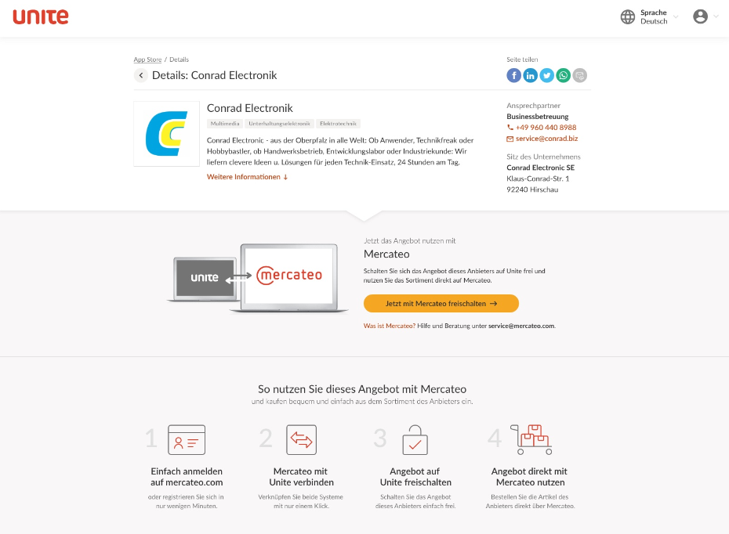
 |  | Über diesen können Sie alle Aktualisierungen übermitteln.)
2

Details für Ihre Landingpage und Ihren Unite-BusinessShop

1.) Logo (min. B. 2.026 x H. 1.140 Pixel)
Logo |  | Dateiname des Bildes eintragen
1
2.) Ansprechpartner, an den sich Kunden bei Fragen wenden können
Name
Telefonnummer
E-Mail-Adresse

3.) Details
Max. 225 Zeichen
Beschreibung Ihres Unternehmens/BusinessShops

aktuelle Zeichenanzahl: | 0
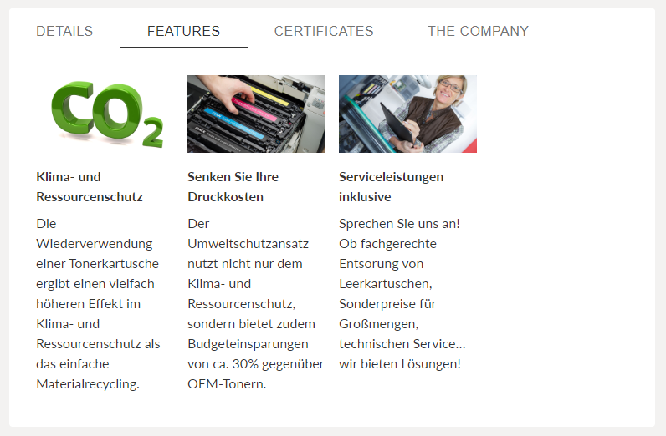
4.) Ihre Vorteile/USPs (max. 5)
Max. 90 Zeichen pro Vorteil |  |  |  | Zeichenanzahl
1) |  |  |  | 0
2) |  |  |  | 0
3) |  |  |  | 0
5
4) |  |  |  | 0
5) |  |  |  | 0

5.) Features
Heben Sie Ihre Vorteile/USPs über max. 4 Boxen hervor (Headline: max. 50 Zeichen, Content: max. 150 Zeichen, Bild optional: 1.920 x 1.080 Pixel). |  |  |  | Zeichenanzahl
Headline 1 |  |  |  | 0
Content 1 |  |  |  | 0
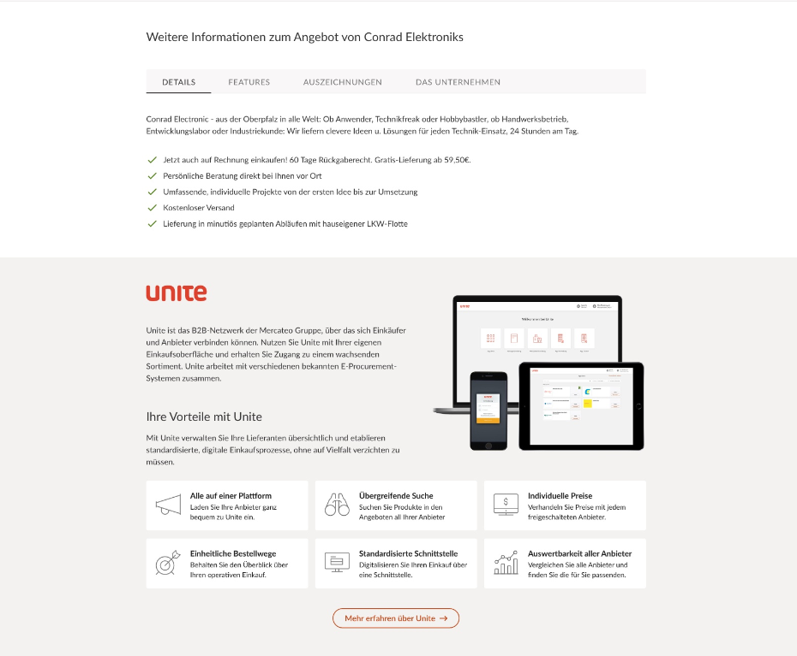
Bild 1 | Dateiname des Bildes eintragen
Headline 2 |  |  |  | 0
5
6
7

Content 2 |  |  |  | 0
Bild 2 | Dateiname des Bildes eintragen
3
Headline 3 |  |  |  | 0
Content 3 |  |  |  | 0
6
Bild 3 | Dateiname des Bildes eintragen
Headline 4 |  |  |  | 0
4
Content 4 |  |  |  | 0
Bild 4 | Dateiname des Bildes eintragen


6.) Auszeichnungen (optional)
Headline: max. 50 Zeichen, Content: max. 150 Zeichen, Bild optional: 1.920 x 1.080 Pixel |  |  |  | Zeichenanzahl
Headline 1 |  |  |  | 0
Content 1 |  |  |  | 0
Bild 1 | Dateiname des Bildes eintragen
Headline 2 |  |  |  | 0
7
Content 2 |  |  |  | 0
Bild 2 | Dateiname des Bildes eintragen
Headline 3 |  |  |  | 0
Content 3 |  |  |  | 0
Bild 3 | Dateiname des Bildes eintragen

7.) Das Unternehmen
Geben Sie Informationen über Ihr Unternehmen an ("Über uns", max. 600 Zeichen).

aktuelle Zeichenanzahl | 0
Unternehmensspezifische Bilder (max. 3, 1.920 x 1.080 Pixel).
Bild 1 | Dateiname des Bildes eintragen
Bild 2 (optional) | Dateiname des Bildes eintragen
Bild 3 (optional) | Dateiname des Bildes eintragen

Link zu Ihrer Landingpage
URL (Muster: unite.mercateo.com/firmenname) |  | unite.mercateo.com/

Details für die BusinessShop-Startseite

Tragen Sie bitte alle Informationen ein, die auf der Startseite Ihrer BusinessShop-Oberfläche erscheinen sollen.
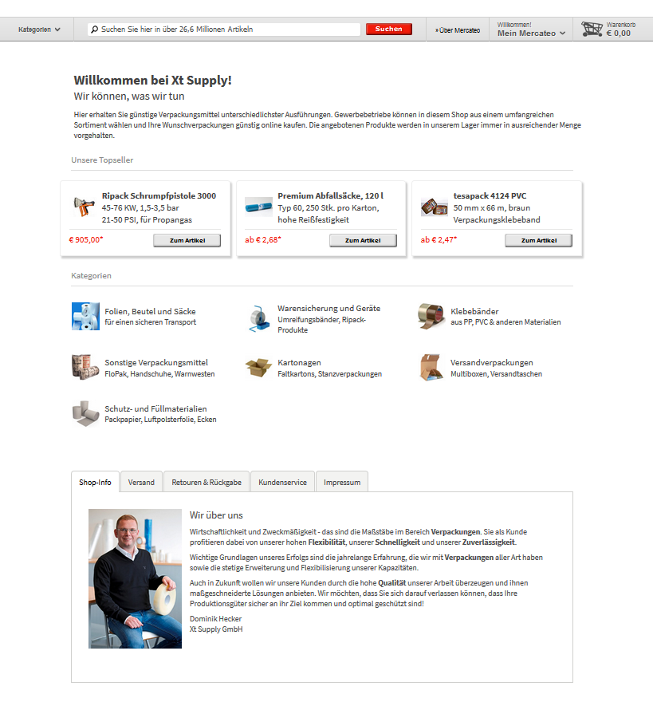
Allgemeines
1.) Willkommensnachricht/Slogan

1
Topseller (optional)
 | Preis | Artikelnummer | Grafik/Foto
2.) Topseller 1 |  |  | Dateiname des Bildes eintragen
3.) Topseller 2 |  |  | Dateiname des Bildes eintragen
2
3
4
4.) Topseller 3 |  |  | Dateiname des Bildes eintragen

5.) Hauptkategorien
Geben Sie bitte die Hauptkategorien an, die auf der Shopseite prominent platziert werden sollen (inkl. jeweils 1 Grafik pro Kategorie, Größe 50 x 50 Pixel). Maximal sind 24 Hauptkategorien möglich.

Hinweis: Es können nur Kategorien verwendet werden, die auch tatsächlich im Katalog-File des Shops als Kategorie vorhanden/angelegt sind.
 | Kategorietitel | Untertitel | Grafik/Foto
Hauptkategorie 1 |  |  | Dateiname des Bildes eintragen
Hauptkategorie 2 |  |  | Dateiname des Bildes eintragen
Hauptkategorie 3 |  |  | Dateiname des Bildes eintragen
5
Hauptkategorie 4 |  |  | Dateiname des Bildes eintragen
Hauptkategorie 5 |  |  | Dateiname des Bildes eintragen
Hauptkategorie 6 |  |  | Dateiname des Bildes eintragen
Hauptkategorie 7 |  |  | Dateiname des Bildes eintragen
Hauptkategorie 8 |  |  | Dateiname des Bildes eintragen
6
8
7
Hauptkategorie 9 |  |  | Dateiname des Bildes eintragen
Hauptkategorie 10 |  |  | Dateiname des Bildes eintragen
Hauptkategorie 11 |  |  | Dateiname des Bildes eintragen
Hauptkategorie 12 |  |  | Dateiname des Bildes eintragen
Hauptkategorie 13 |  |  | Dateiname des Bildes eintragen
Hauptkategorie 14 |  |  | Dateiname des Bildes eintragen
Hauptkategorie 15 |  |  | Dateiname des Bildes eintragen
Hauptkategorie 16 |  |  | Dateiname des Bildes eintragen
Hauptkategorie 17 |  |  | Dateiname des Bildes eintragen
Hauptkategorie 18 |  |  | Dateiname des Bildes eintragen
Hauptkategorie 19 |  |  | Dateiname des Bildes eintragen
Hauptkategorie 20 |  |  | Dateiname des Bildes eintragen
Hauptkategorie 21 |  |  | Dateiname des Bildes eintragen
Hauptkategorie 22 |  |  | Dateiname des Bildes eintragen
Hauptkategorie 23 |  |  | Dateiname des Bildes eintragen
Hauptkategorie 24 |  |  | Dateiname des Bildes eintragen

6.) Shop-Info
Geben Sie Informationen zum Unternehmen, Grafiken/Videos etc. oder den Link zur entsprechenden Webseite an, auf der die Informationen abrufbar sind. Die Inhalte werden von Mercateo erstellt.
Link
Informationen
Grafiken/Videos etc. | Dateiname des Bildes/Videos eintragen
Weiteres

7.) Kundenservice
Geben Sie die Informationen über Ihren Kundenservice an, die im BusinessShop erscheinen sollen.
Telefonnummer |  | Weitere Telefonnummer
E-Mail-Adresse |  | Weitere E-Mail-Adresse
Servicezeiten |  | Weiteres

8.) Impressum (Bitte beachten Sie, dass die Angaben zum Impressum rechtlich verpflichtend sind)
Firmenname |  | Ust-ID
Vertretungsorgan: Geschäftsführer oder Vorstand |  | Handelsregister
Sitz: Straße, Hausnummer |  | Kontaktdaten: E-Mail-Adresse
Sitz: PLZ, Ort |  | Kontaktdaten: Telefonnummer oder Faxnummer
Land |  | soweit vorhanden, Aufsichtsbehörden, behördliche Genehmigungen

